Sheet1
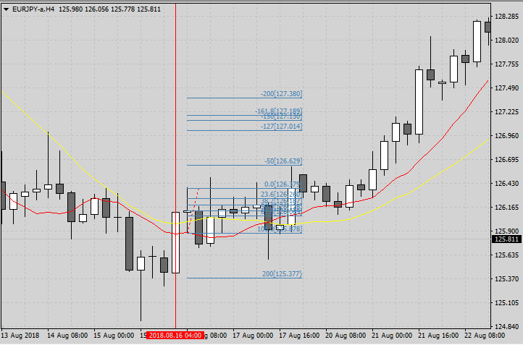
 | ＜画 像＞
 |  |  |  |  |  |  |  |  |  | 2018. 8.16

1

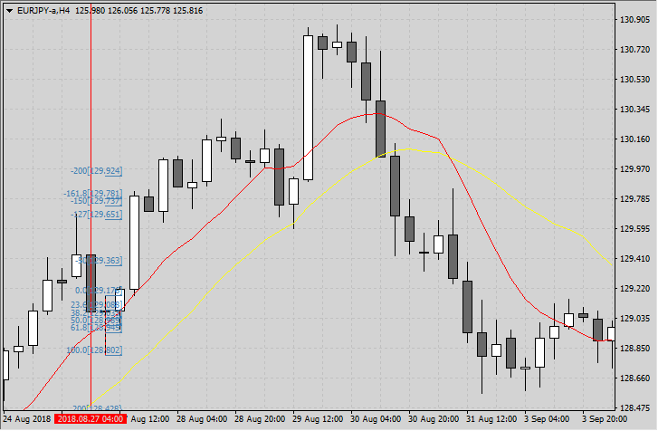
 |  |  |  |  |  |  |  |  |  | 2018. 8.27

2

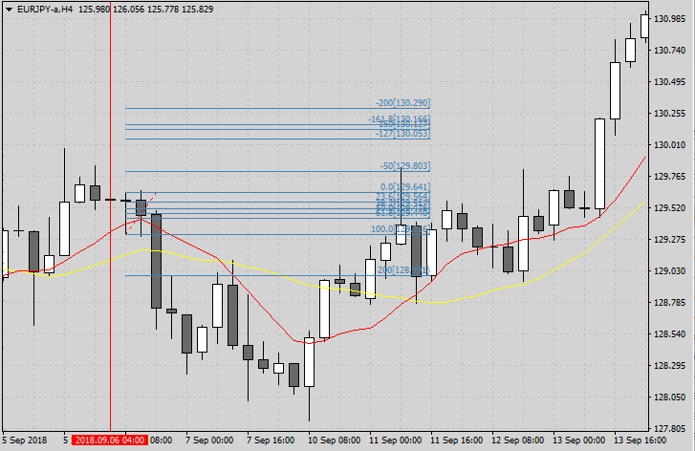
 |  |  |  |  |  |  |  |  |  | 2018 .9. 6

3

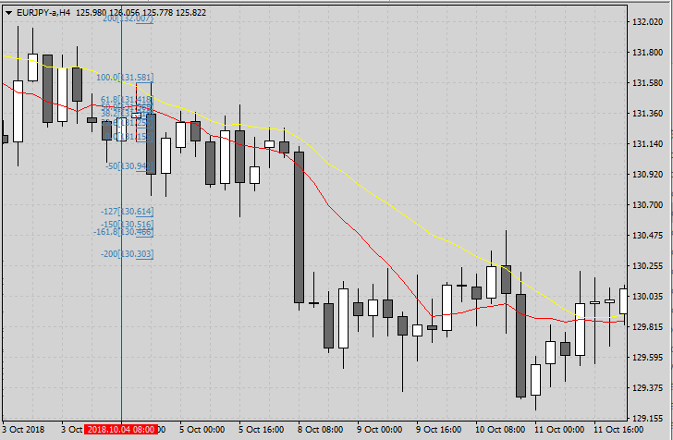
 |  |  |  |  |  |  |  |  |  | 2018.10. 4

4

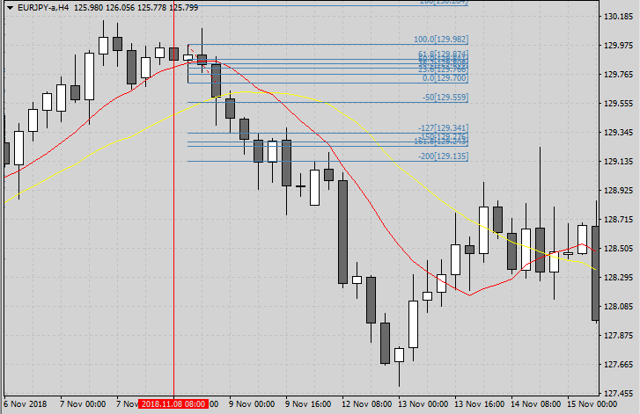
 |  |  |  |  |  |  |  |  |  | 2018.11. 8

5

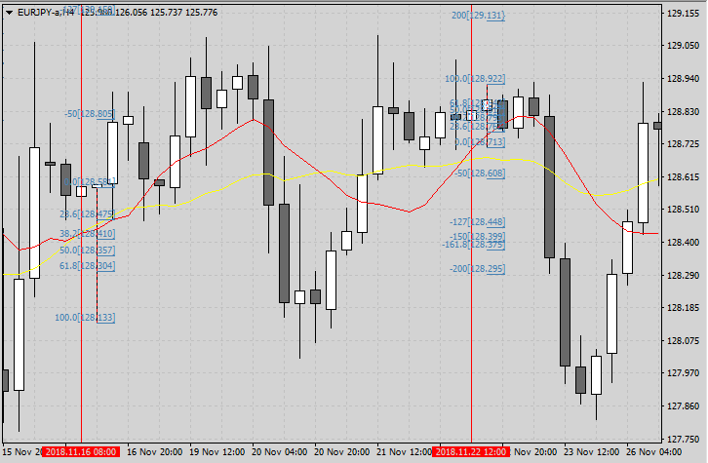
 |  |  |  |  |  |  |  |  |  | 2018.11.16
 |  |  |  |  |  |  |  |  |  | 2018.11.22

6
7

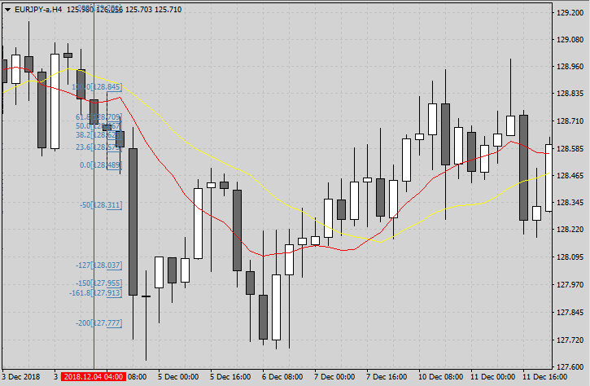
 |  |  |  |  |  |  |  |  |  | 2018.12. 4

8

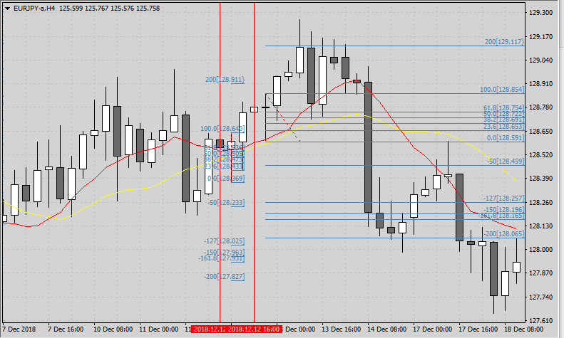
 |  |  |  |  |  |  |  |  |  | 2018,12.12

9
10

 | ＜検証シート＞

 | 通貨ペア |  | USDJPY |  | 時間足 |  | H4 | 当初資金 |  | 100,000 |  | 最終資金 |  | 132,363
 | エントリー理由 |  | 買いＰＢで高値更新でエントリー |  |  |  |  | 決済理由 |  | ＦＩＢ 127で決済
 | 損益金額 |  | 32,363 |  | 損益pips |  | 0.0 |  |  |  |  | 最大ドローダウン%
 | 勝数 | 10 | 負数 | 0 | 引分 | 0 | 勝率 | 最大連勝 |  | 10 |  | 最大連敗 |  | 0

 | No. | 資金 |  | エントリー |  |  |  | リスク（3%） |  |  | ロット | 決済 |  |  | 損益
 |  |  |  | 西暦 | 日付 | 売買 | レート | pips | 損失上限 |  |  | 西暦 | 日付 | レート | 金額 | pips |  |  |  | ドローダウン％
 | 1 | 100,000 |  | 2018 | 2019-08-16 | 買 | 126.381 | 63 | 3,000 |  | 0.48 | 2018 | 2019-08-21 | 127.014 | 3,010 | 6330.0 | 1 | 0
 | 2 | 103,010 |  | 2018 | 2019-08-27 | 買 | 129.177 | 47 | 3,090 |  | 0.66 | 2018 | 2019-08-27 | 129.651 | 3,117 | 4740.0 | 2 | 0 | 103,010 | 0.0%
 | 3 | 106,127 |  | 2018 | 2019-09-06 | 買 | 129.633 | 42 | 3,184 |  | 0.76 | 2018 | 2019-09-13 | 130.053 | 3,184 | 4200.0 | 3 | 0 | 106,127 | 0.0%
 | 4 | 109,311 |  | 2018 | 2019-10-04 | 売 | 131.154 | 54 | 3,279 |  | 0.61 | 2018 | 2019-10-08 | 130.614 | 3,279 | 5400.0 | 4 | 0 | 109,311 | 0.0%
 | 5 | 112,495 |  | 2018 | 2019-11-08 | 売 | 129.706 | 37 | 3,098 |  | 0.84 | 2018 | 2019-11-09 | 129.341 | 3,057 | 3650.0 | 5 | 0 | 112,495 | 0.0%
 | 6 | 115,552 |  | 2018 | 2019-11-16 | 買 | 128.59 | 56 | 3,279 |  | 0.59 | 2018 | 2019-11-28 | 129.15 | 3,279 | 5600.0 | 6 | 0 | 115,552 | 0.0%
 | 7 | 118,831 |  | 2018 | 2019-11-22 | 売 | 128.712 | 26 | 3,190 |  | 1.23 | 2018 | 2019-11-23 | 128.448 | 3,247 | 2640.0 | 7 | 0 | 118,831 | 0.0%
 | 8 | 122,126 |  | 2018 | 2019-12-04 | 売 | 128.488 | 45 | 3,287 |  | 0.73 | 2018 | 2019-12-04 | 128.037 | 3,295 | 4510.0 | 8 | 0 | 122,126 | 0.0%
 | 9 | 125,542 |  | 2018 | 2019-12-12 | 売 | 128.368 | 34 | 3,386 |  | 1.00 | 2018 | 2019-12-17 | 128.025 | 3,416 | 3430.0 | 9 | 0 | 125,542 | 0.0%
 | 10 | 129,021 |  | 2018 | 2019-12-12 | 売 | 128.596 | 34 | 3,489 |  | 1.03 | 2018 | 2019-12-14 | 128.257 | 3,479 | 3390.0 | 10 | 0 | 129,021 | 0.0%
 | 11 | 132,500 |  |  |  |  |  |  |  |  |  |  |  |  |  |  |  |  | 132,500 | 0.0%

 | ＜気付き ・質問＞
 | ・ 気付き
 | 前回のアドバイスを活かしてＰＢを選択した。 ひげが実体の３倍以上あり、2本のＭＡの外に実体があるもの、ひげはタッチでも突き抜けていても良しとした。
 | １． 今回検証したＰＢ10本は2本のＭＡを突き抜けているものは無かった。 検証していて、ひげの長いＰＢが勢いのあることは理解出来た。
 | 次回ではＭＡに絡んだひげの長短にその後の影響の違いがあるかを見て行きたい。
 | ２． 次回は時間足を変えてみる、或いは違う通貨ペアで行ってみようと考えている。
 | ・ 質 問
 | １． ＰＢを選択する際、中央部に実体があり上下にもひげが伸びている場合、１ｐｉｐｓでも長い方を売り或いは買いと捉えれば良いでしょうか？
 | ２． ＦＩＢを広げる際、前回コメント頂いたようにしていますが、ＰＢと重なると見難くますがなってしまいますす。 横に広げても見たい数字が見えるようにする何か良い方法が
 | ありましたら教えてください。
 | ３． 今はPB探しをしているので、大きな流れを全く考えに入れていいませんが、急激に流れが変わるのを見ると、大きな時間足で全体を把握することも必要かなと思います。
 | 全体を把握するのはもう少し力が付いてからでよいですか？
 | ４． もし先に進めるようであったら |  |  | 通貨ペアは変えずに時間足を変える方が良いですか？ それとも通貨ペアを変えてみる方が良いですか？

 | ＜感 想＞
 | 今回2回目の検証をして、PBは選ぶ基準を決めて行ったが、何度も迷いFIBを引いてどうなるかを確認しながら行った。
 | 東京の勉強会で先輩たちの話を聞き、検証するスピードがとても速いことに驚いた。 今の私は自分のルールに合致するPBを選び、FIBを広げて確認し記録に残し、
 | それをコピーして用紙に貼り付け、記録から検証シートを作成しているが、半日くらいかかっている。 用紙の作成に関しては要領が分かって来たので、 |  |  |  |  |  |  |  |  |  |  |  | 今後は
 | 時間短縮できると考えている。 |  |  | 早くサクサク検証データを作れるようになるのが今の目標である。 今は土台作りだから我慢我慢！ |  |  |  |  |  |  |  | でも大変です。

 | ＜今 後＞
 | １． 今は確認しながらPBを選んでいるので、非常に時間が掛かっているが少しずつ時間短縮し、幾つかの結果を比較検討出来るようになりたい。
 | ２． サクサク情報を分析できるように、自分のルールを見つけて行きたい。 今は亀だから辛抱辛抱、でもそのうち脱皮したい。

 | ☆ お手数を掛けますが、宜しくお願い致します。

